Usecase 1 (CB)
Usecase | Quản Lý Sản Phẩm

Ngày | 2022-05-23

Người Test | Võ Thành Đô

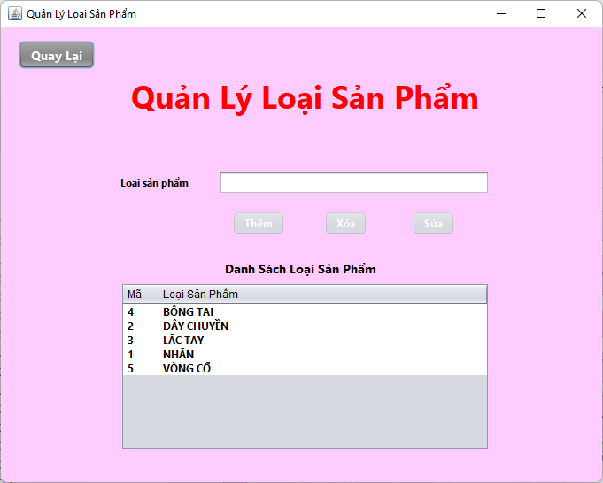
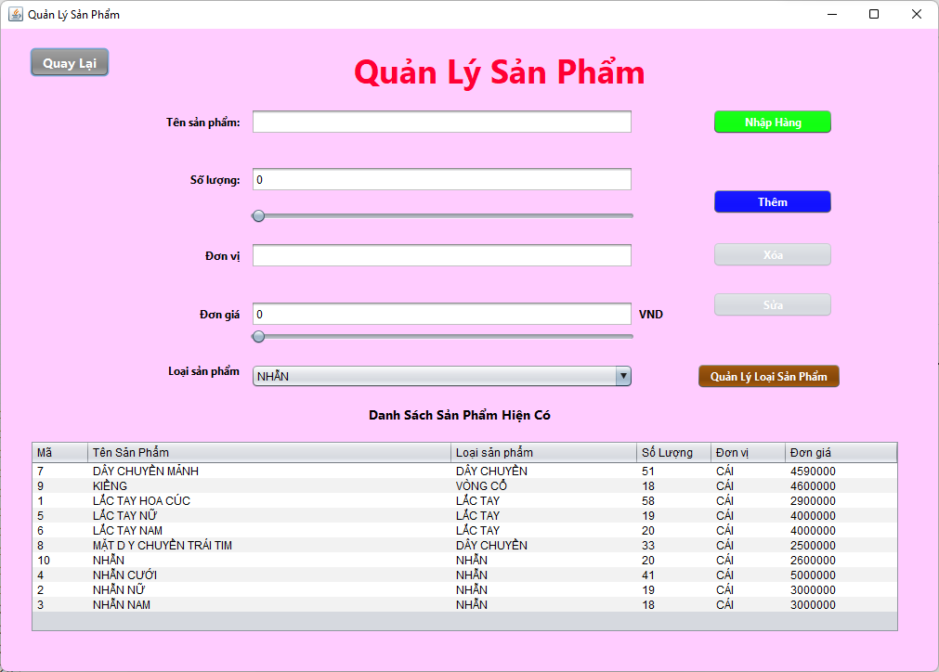 (Nơi đặt màn hình chính) |  |  |  |  |  |  |  | (Màn hình phụ 1)

 | Tester nhập |  |  |  |  | Dev nhập
STT | Case Study | Status | Desciprtion | Bug Date | Tester | Fix Date | Dev
1 | Thêm sản phẩm | Success | Tên sản phẩm dạng kí tự và số, Số lượng + đơn giá dạng số, đơn vị dạng ký tự |  | Đô
2 | Thêm sản phẩm | Success | Số lượng và đơn giá kéo thanh trượt |  | Đô
3 | Thêm sản phẩm | Warning | Số lượng và đơn giá nhập không phải số | 2022-05-23 | Đô | 2022-05-25 | Đô
4 | Thêm sản phẩm | Warning | Số lượng và đơn giá quá lớn | 2022-05-23 | Đô
5 | Thêm sản phẩm | Success | Đơn vị nhập là số |  | Đô
6 | Thêm sản phẩm | Success | Không nhập hoặc bỏ trống các hàng |  | Đô
7 | Thêm sản phẩm | Warning | Nhập số lượng + đơn giá âm | 2022-05-23 | Đô | 2022-05-25 | Đô
8 | Thêm sản phẩm | Success | Nhập tên sản phẩm trùng với sản phẩm đã có |  | Đô
9 | Xóa sản phẩm | Success | Không chọn sản phẩm xóa |  | Đô
10 | Xóa sản phẩm | Success | Chọn sản phẩm rồi xóa |  | Đô
11 | Xóa sản phẩm | Success | Chọn sản phẩm, thay đổi text field rồi xóa |  | Đô
12 | Xóa sản phẩm | Warning | Xóa sản phẩm có trong hóa đơn | 2022-05-23 | Đô
13 | Sửa sản phẩm | Success | Chưa chọn sản phẩm để sửa |  | Đô
14 | Sửa sản phẩm | Success | Tên sản phẩm dạng kí tự và số, Số lượng + đơn giá dạng số, đơn vị dạng ký tự |  | Đô
15 | Sửa sản phẩm | Success | Số lượng và đơn giá kéo thanh trượt |  | Đô
16 | Sửa sản phẩm | Warning | Số lượng và đơn giá nhập không phải số | 2022-05-23 | Đô | 2022-05-25 | Đô
17 | Sửa sản phẩm | Warning | Số lượng và đơn giá quá lớn | 2022-05-23 | Đô
18 | Sửa sản phẩm | Success | Đơn vị nhập là số |  | Đô
19 | Sửa sản phẩm | Success | Không nhập hoặc bỏ trống các hàng |  | Đô
20 | Sửa sản phẩm | Warning | Nhập số lượng + đơn giá âm | 2022-05-23 | Đô | 2022-05-25 | Đô
21 | Sửa sản phẩm | Success | Không sửa tên sản phẩm |  | Đô
22 | Sửa sản phẩm | Warning | Sửa thành tên bị trùng |  | Đô
23 | Thêm loại sản phẩm | Success | Thêm loại sản phẩm không trùng |  | Đô
24 | Thêm loại sản phẩm | Success | Thêm loại sản phẩm trùng |  | Đô
25 | Xóa loại sản phẩm | Success | Không chọn loại sản phẩm cần xóa |  | Đô
26 | Xóa loại sản phẩm | Success | Chọn loại sản phẩm cần xóa |  | Đô
27 | Sửa loại sản phẩm | Success | Sửa thành loại sản phẩm không trùng |  | Đô
28 | Sửa loại sản phẩm | Success | Sửa thành loại sản phẩm trùng |  | Đô
29 | Nút quản lý phiếu nhập | Success | Nhấn |  | Đô
30 | Nút quay lại | Success | Nhấn |  | Đô
31 | Nhấn lên bảng | Success | Nhấn |  | Đô

Usecase 2 (CB)
Usecase | Tạo Phiều Nhập

Ngày | 2022-05-23

Người Test | Võ Thành Đô

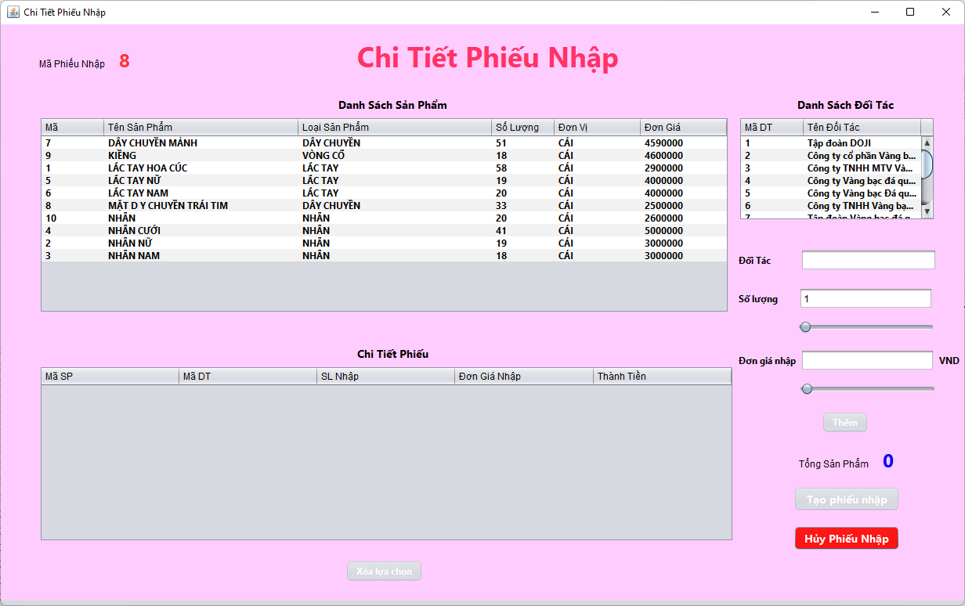
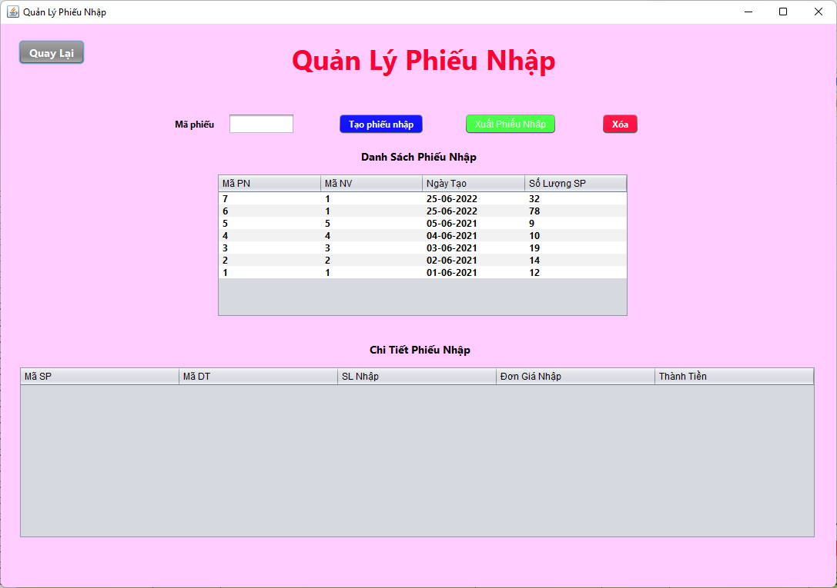
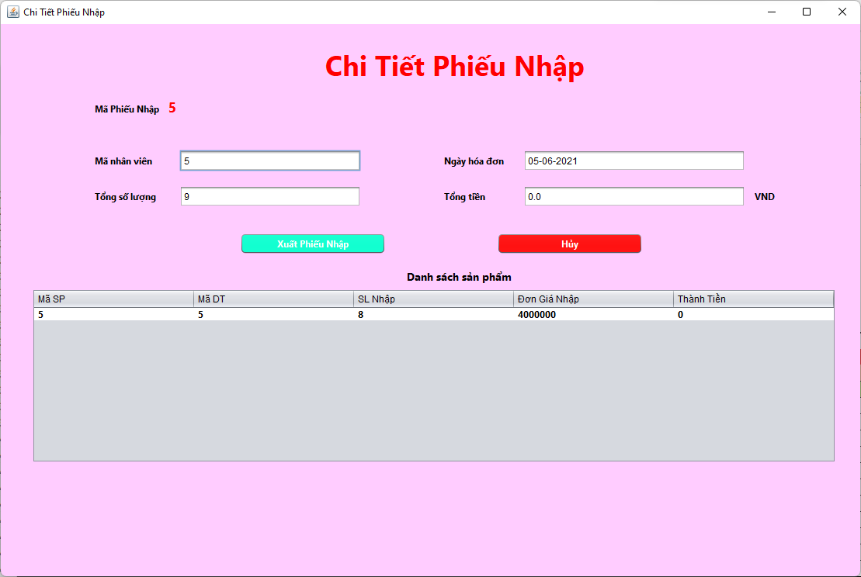
(Nơi đặt màn hình chính) |  |  |  |  |  |  |  | (Màn hình phụ 1) | (Màn hình phụ 2) | (Màn hình phụ 3)

 | Tester nhập |  |  |  |  | Dev nhập
STT | Case Study | Status | Desciprtion | Bug Date | Tester | Fix Date | Dev
1 | Tạo phiếu nhập | Success | Nhấn nút tạo phiếu nhập |  | Đô
2 | Xuất phiếu nhập | Warning | Chưa chọn phiếu nhập | 2022-05-23 | Đô | 2022-05-25 | Đô
3 | Xuất phiếu nhập | Success | Đã chọn phiếu nhập |  | Đô
4 | Xóa phiếu nhập | Success | Chưa chọn phiếu nhập |  | Đô
5 | Xóa phiếu nhập | Success | Đã chọn phiếu nhập |  | Đô
6 | Nhấn lên bảng danh sách PN | Success | Nhấn lên các hàng |  | Đô
7 | Thêm chi tiết phiếu nhập | Success | Không chọn đối tác |  | Đô
8 | Thêm chi tiết phiếu nhập | Success | Không nhập đơn giá nhập |  | Đô
9 | Thêm chi tiết phiếu nhập | Warning | Đơn giá nhập hoặc số lượng âm | 2022-05-23 | Đô | 2022-05-25 | Đô
10 | Thêm chi tiết phiếu nhập | Success | Nhập đơn giá nhập và số lượng bằng thanh kéo |  | Đô
11 | Thêm chi tiết phiếu nhập | Warning | Đơn giá nhập hoặc số lượng không phải là số | 2022-05-23 | Đô | 2022-05-25 | Đô
12 | Thêm chi tiết phiếu nhập | Warning | Nhập đơn giá hoặc số lượng quá lớn | 2022-05-23 | Đô
13 | Thêm chi tiết phiếu nhập | Success | Không chọn sản phẩm |  | Đô
14 | Thêm chi tiết phiếu nhập | Success | Nhấn nút bỏ lựa chọn trước đó |  | Đô
15 | Thêm chi tiết phiếu nhập | Success | Nhấn nút hủy phiếu nhập |  | Đô
16 | Thêm chi tiết phiếu nhập | Success | Nhấn nút tạo phiếu nhập |  | Đô

Usecase 3 (CB)
Usecase | Quản Lý Nhân Viên

Ngày | 2022-05-23

Người Test | Phan Thị Linh

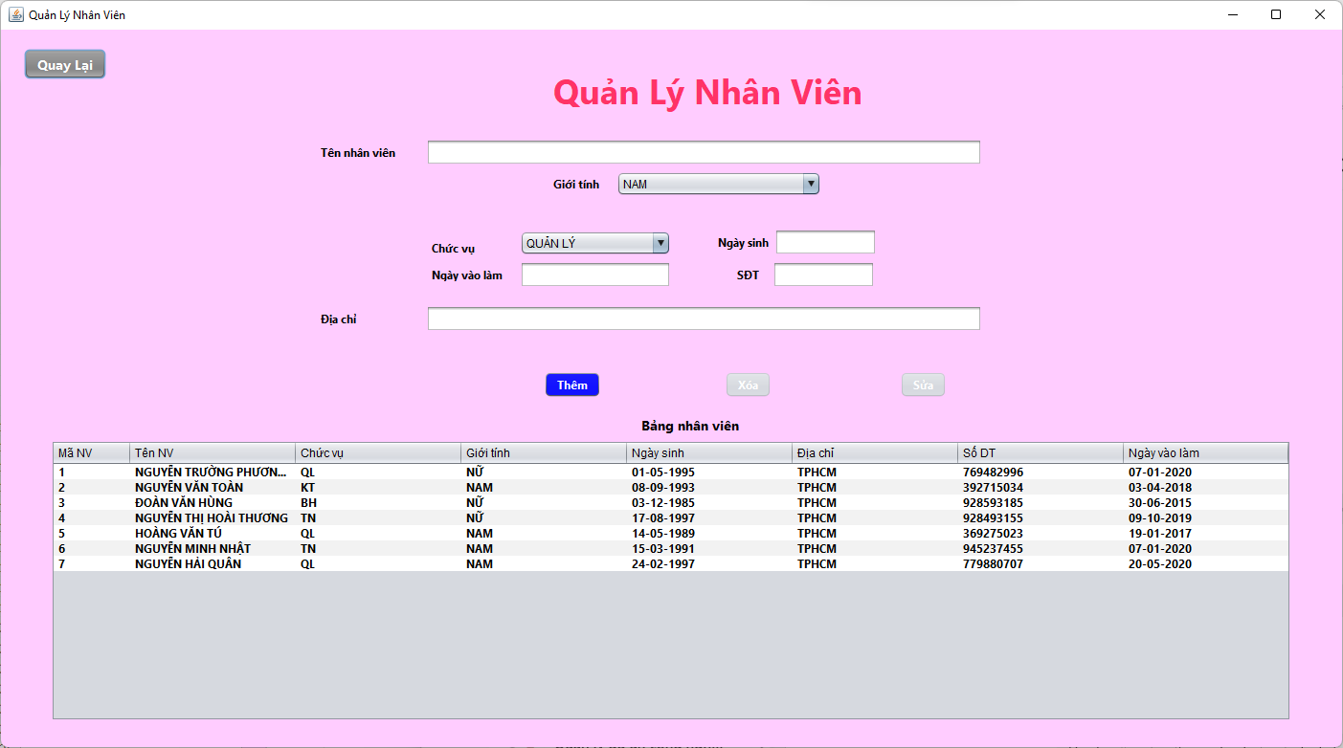
(Nơi đặt màn hình chính) |  |  |  |  |  |  |  | (Màn hình phụ 1) | (Màn hình phụ 2) | (Màn hình phụ 3)

 | Tester nhập |  |  |  |  | Dev nhập
STT | Case Study | Status | Desciprtion | Bug Date | Tester | Fix Date | Dev
1 | Thêm nhân viên | Success | Bỏ xót thông tin |  | Linh
2 | Thêm nhân viên | Warning | Ngày vào làm nhỏ hơn ngày sinh | 2022-05-23 | Linh
3 | Thêm nhân viên | Warning | Trùng toàn bộ thông tin | 2022-05-23 | Linh
4 | Thêm nhân viên | Warning | Ngày vào làm và ngày sinh lớn hơn thời gian hiện tai | 2022-05-23 | Linh
5 | Thêm nhân viên | Success | Số điện thoại có ký tự |  | Linh
6 | Thêm nhân viên | Success | Ngày tháng không đúng định dạng |  | Linh
7 | Thêm nhân viên | Warning | Số điện thoại âm | 2022-05-23 | Linh | 2022-05-25 | Đô
8 | Thêm nhân viên | Success | Thông tin theo chuẩn |  | Linh
9 | Xóa nhân viên | Success | Không chọn nhân viên để xóa |  | Linh
10 | Xóa nhân viên | Success | Chọn rồi thay đổi textfield rồi xóa |  | Linh
11 | Xóa nhân viên | Warning | Xóa nhân viên có trong các phiếu khác | 2022-05-23 | Linh
12 | Sửa nhân viên | Success | Không chọn nhân viên để sửa |  | Linh
13 | Sửa nhân viên | Success | Bỏ xót thông tin |  | Linh
14 | Sửa nhân viên | Warning | Ngày vào làm nhỏ hơn ngày sinh | 2022-05-23 | Linh
15 | Sửa nhân viên | Warning | Trùng toàn bộ thông tin | 2022-05-23 | Linh
16 | Sửa nhân viên | Warning | Ngày vào làm và ngày sinh lớn hơn thời gian hiện tai | 2022-05-23 | Linh
17 | Sửa nhân viên | Success | Số điện thoại có ký tự |  | Linh
18 | Sửa nhân viên | Success | Ngày tháng không đúng định dạng |  | Linh
19 | Sửa nhân viên | Warning | Số điện thoại âm | 2022-05-23 | Linh | 2022-05-25 | Đô
20 | Sửa nhân viên | Success | Thông tin theo chuẩn |  | Linh

Usecase 4 (NC)
Usecase | Tạo Hóa Đơn Và Gửi

Ngày | 2022-05-23

Người Test | Võ Thành Đô

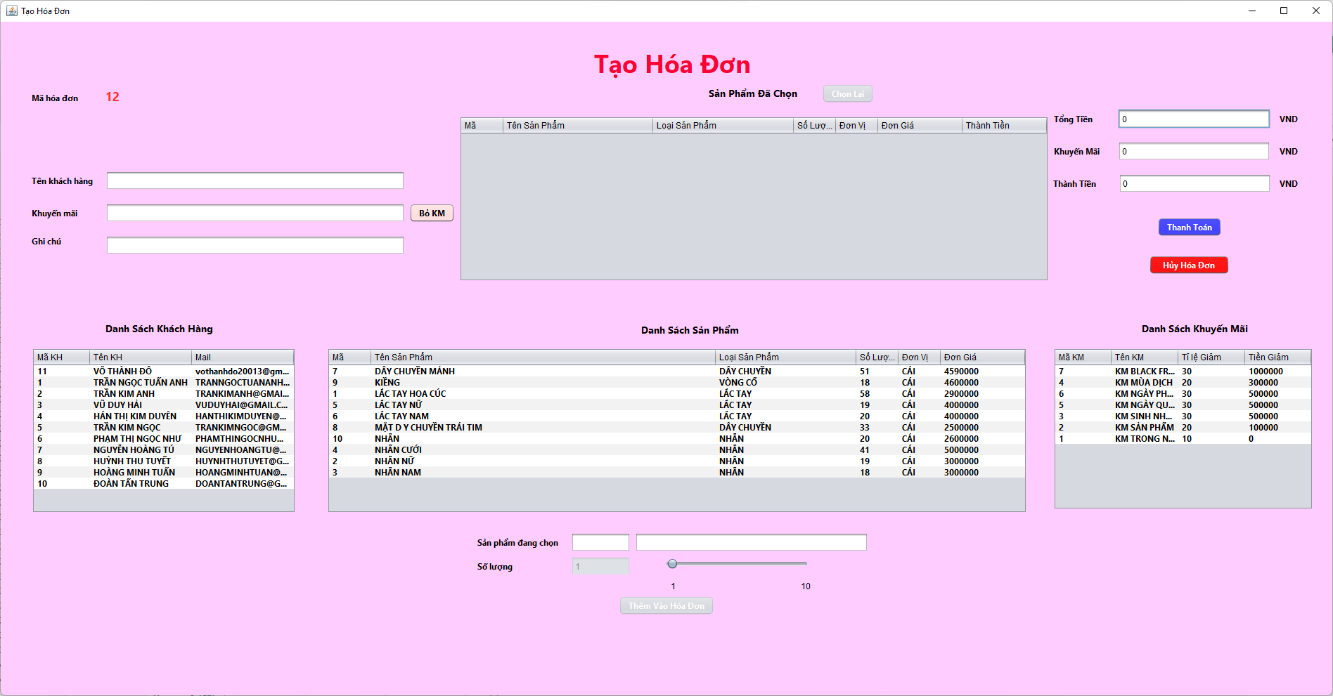
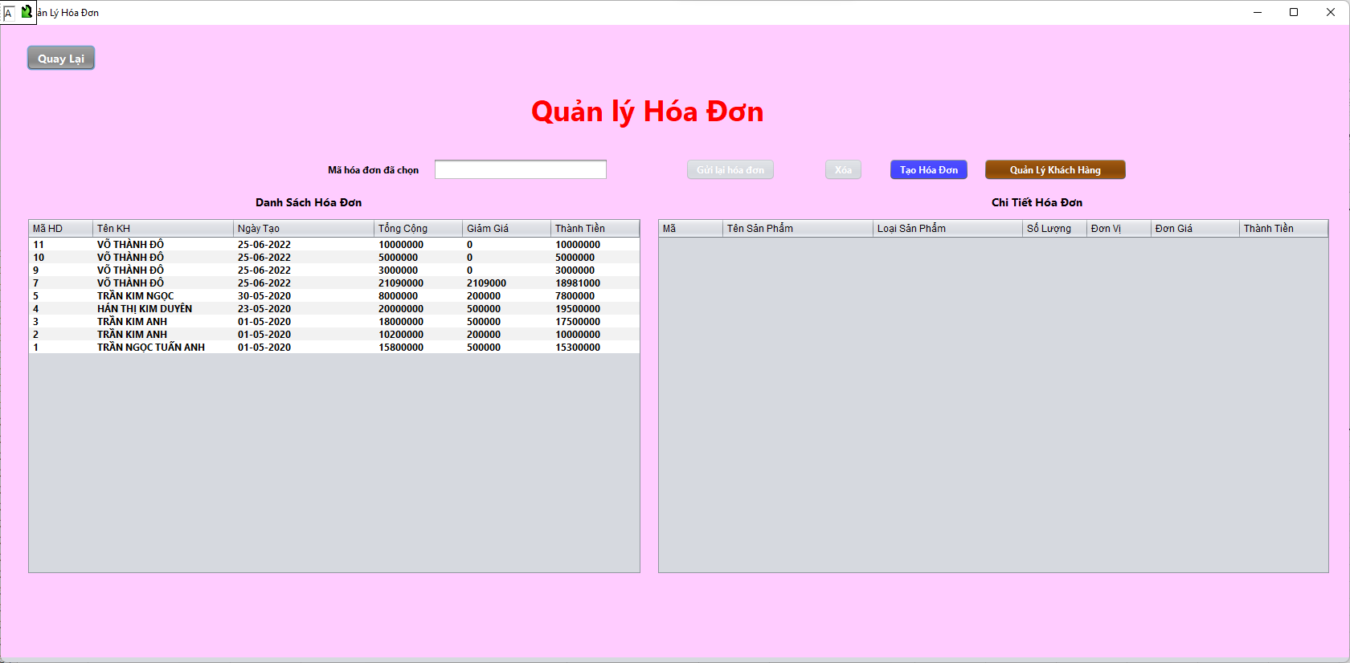
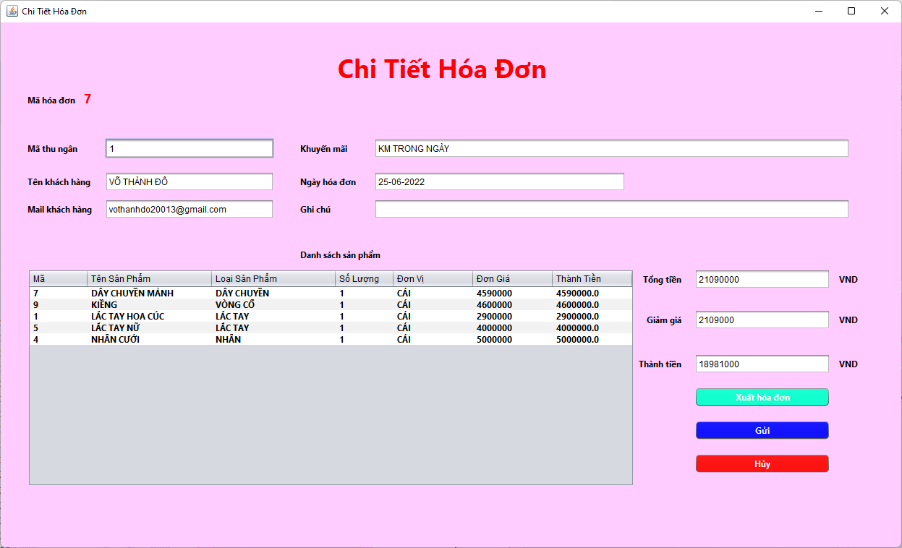
(Nơi đặt màn hình chính) |  |  |  |  |  |  |  | (Màn hình phụ 1) | (Màn hình phụ 2) | (Màn hình phụ 3)

 | Tester nhập |  |  |  |  | Dev nhập
STT | Case Study | Status | Desciprtion | Bug Date | Tester | Fix Date | Dev
1 | Xóa hóa đơn | Success | Chưa chọn xóa đơn |  | Đô
2 | Xóa hóa đơn | Success | Đã chọn hóa đơn |  | Đô
3 | Gửi hóa đơn | Success | Chưa chọn xóa đơn |  | Đô
4 | Gửi hóa đơn | Success | Đã chọn hóa đơn |  | Đô
5 | Gửi hóa đơn | Success | Giữa nguyên mail khách hàng |  | Đô
6 | Gửi hóa đơn | Success | Thay đổi mail khách hàng |  | Đô
7 | Gửi hóa đơn | Success | Mail khách hàng không đúng |  | Đô
8 | Bảng danh sách hóa đơn | Success | Nhấn lên các dòng trên bảng |  | Đô
9 | Tạo hóa đơn | Success | Nhấn nút tạo |  | Đô
10 | Tạo chi tiết hóa đơn | Success | Không chọn khách hàng |  | Đô
11 | Tạo chi tiết hóa đơn | Success | Không chọn mã giảm giá |  | Đô
12 | Tạo chi tiết hóa đơn | Success | Chọn rồi bỏ mã giảm giá |  | Đô
13 | Tạo chi tiết hóa đơn | Success | Không thêm ghi chú |  | Đô
14 | Tạo chi tiết hóa đơn | Success | Không chọn sản phẩm nào |  | Đô
15 | Tạo chi tiết hóa đơn | Success | Bỏ sản phẩm đã chọn |  | Đô
16 | Tạo chi tiết hóa đơn | Warning | Nhập số lượng âm | 2022-05-23 | Đô | 2022-05-25 | Đô
17 | Tạo chi tiết hóa đơn | Warning | Tổng tiền quá lớn | 2022-05-24 | Đô | 2022-05-25 | Đô
18 | Tạo chi tiết hóa đơn | Warning | Nhập số lượng không phải là số | 2022-05-25 | Đô | 2022-05-25 | Đô
19 | Tạo chi tiết hóa đơn | Success | Nhấn nút hủy |  | Đô

Usecase 5 (NC)
Usecase | Tạo các report

Ngày | 2022-05-23

Người Test | Phan Thế Tuấn

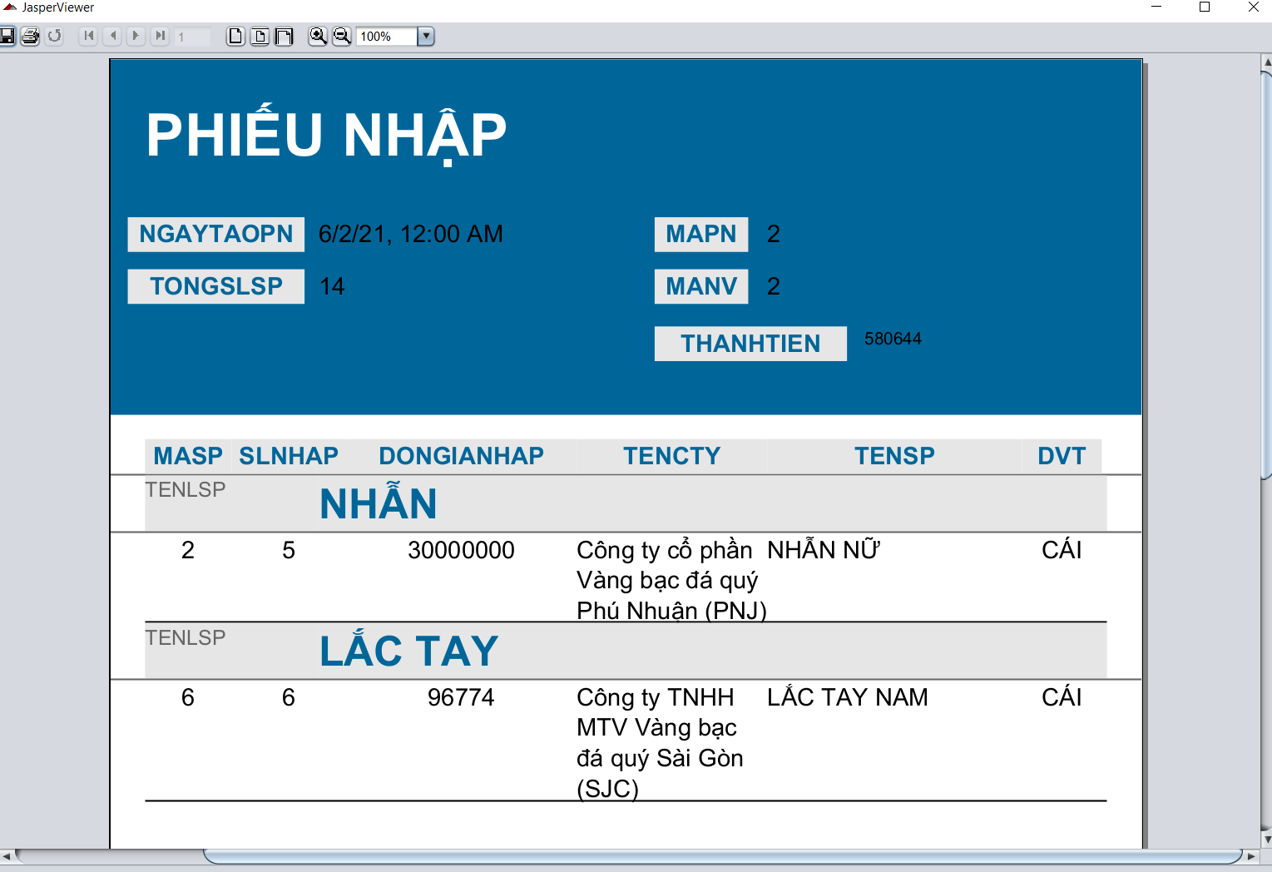
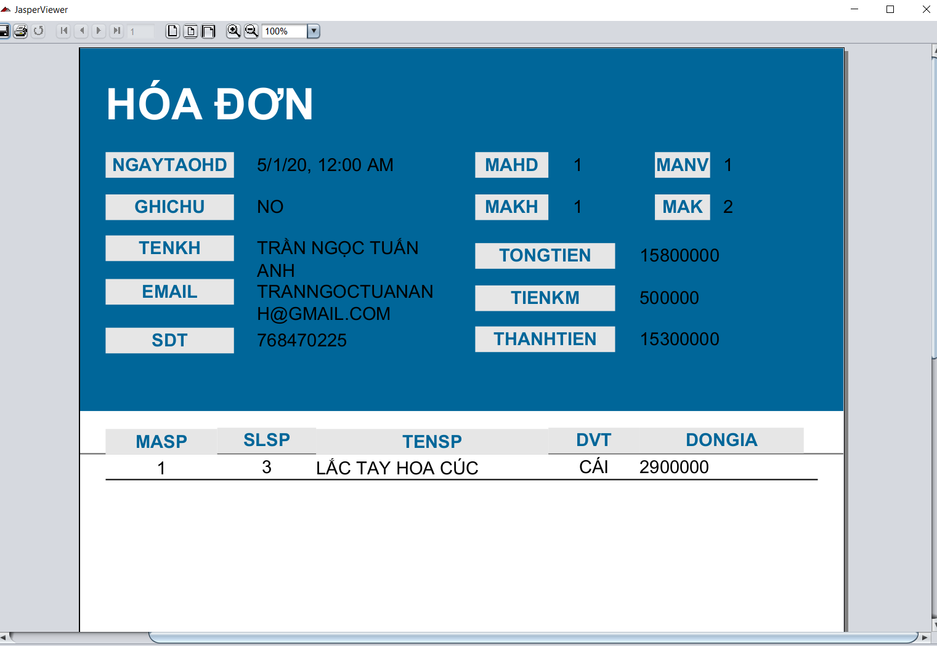 |  |  |  |  | 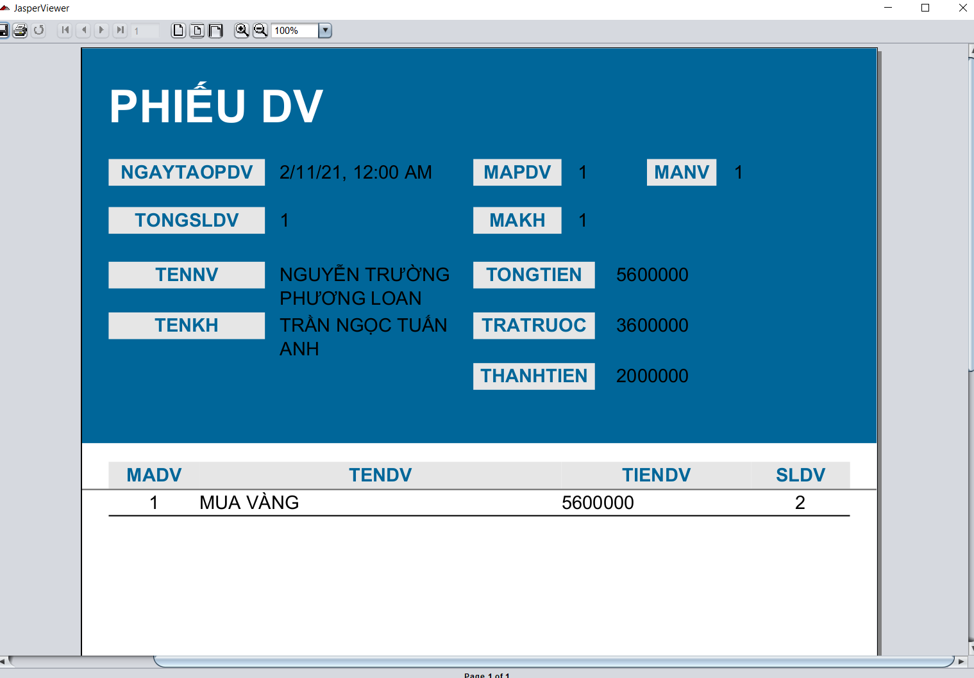 |  |  | (Màn hình phụ 1) | (Màn hình phụ 2) | (Màn hình phụ 3)

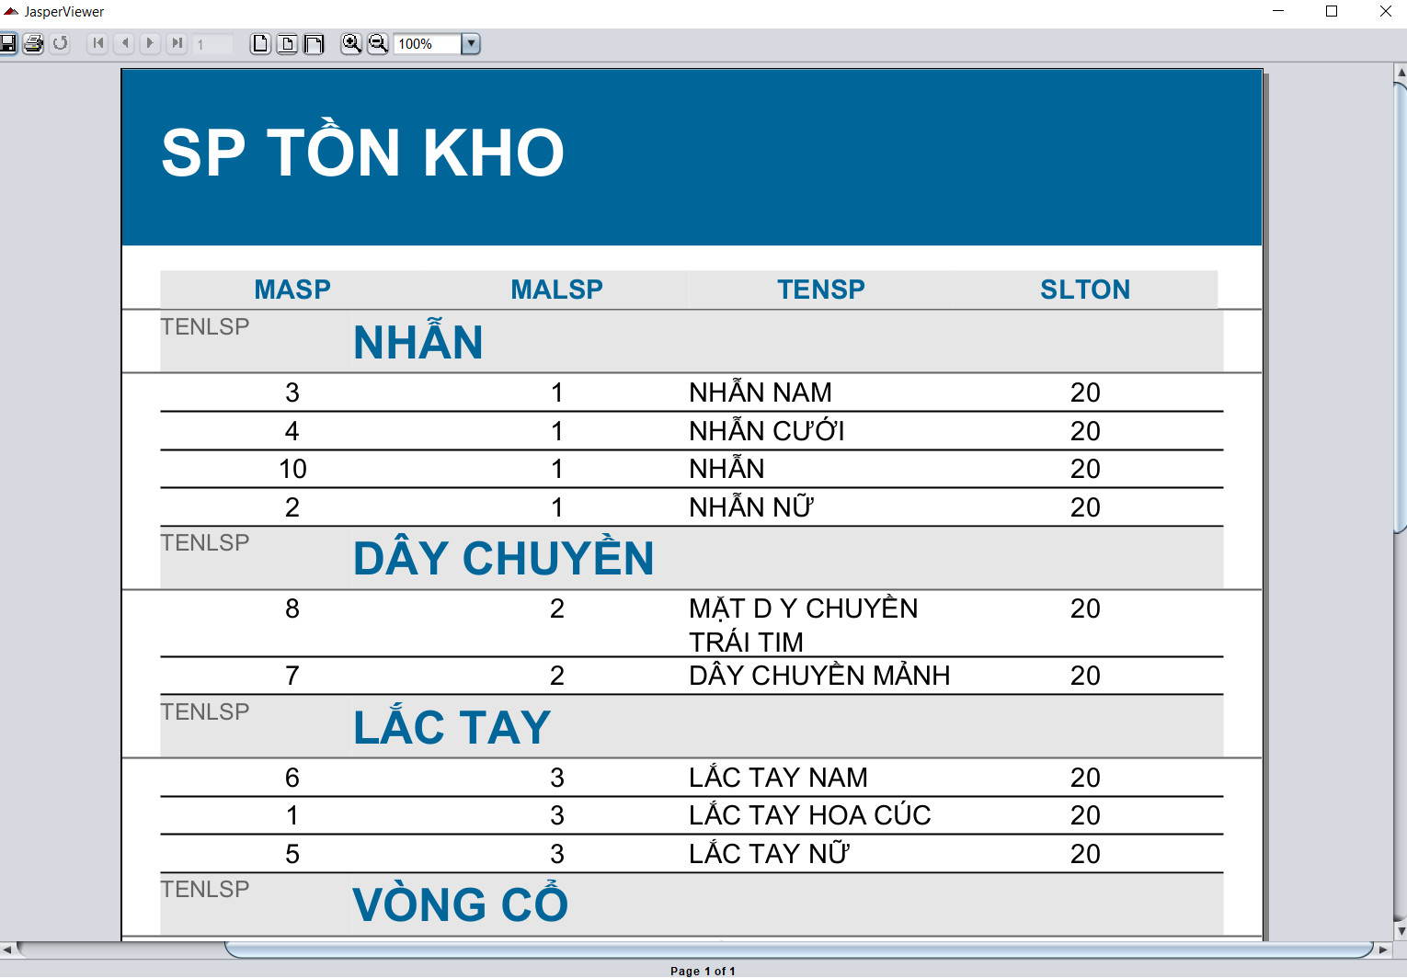 |  |  | 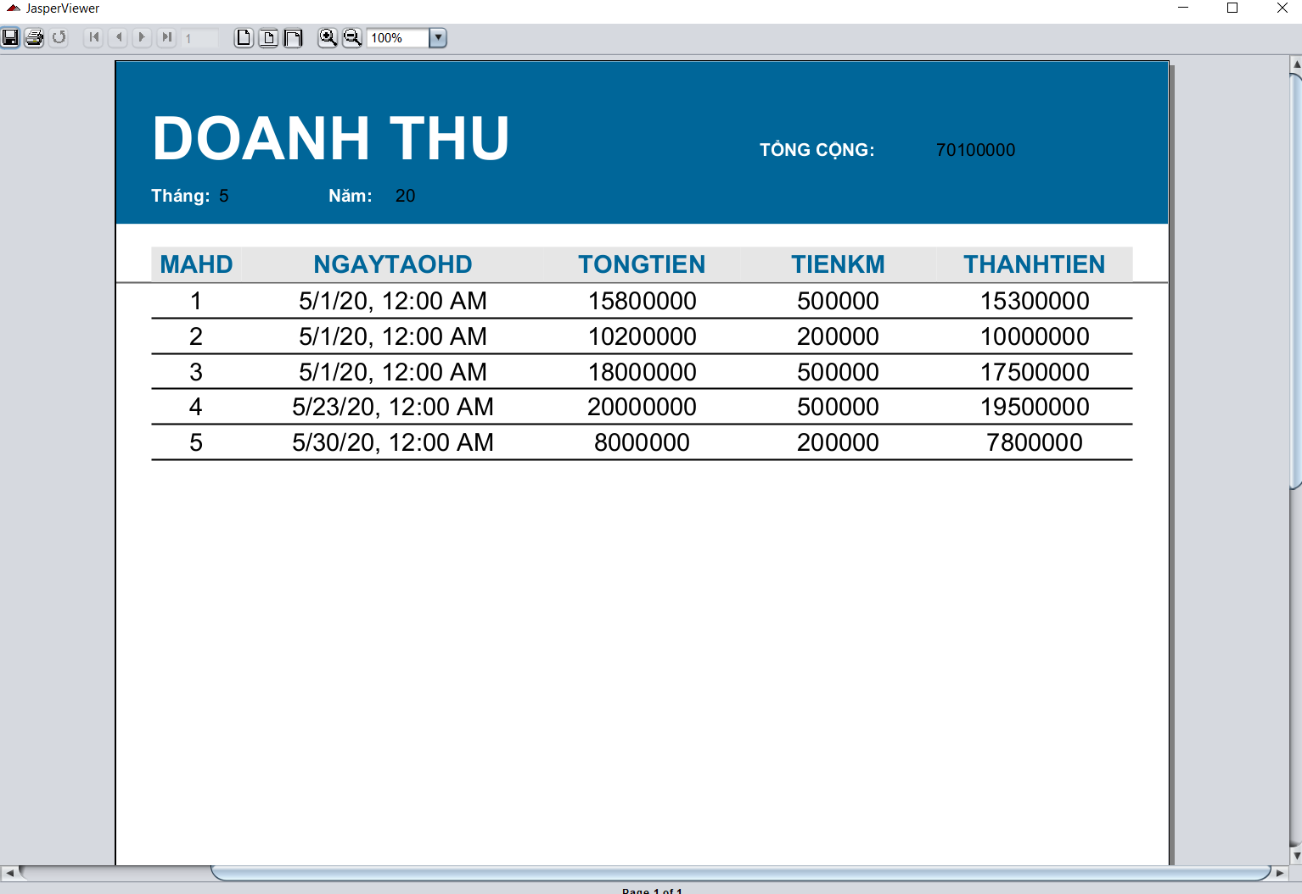 |  | 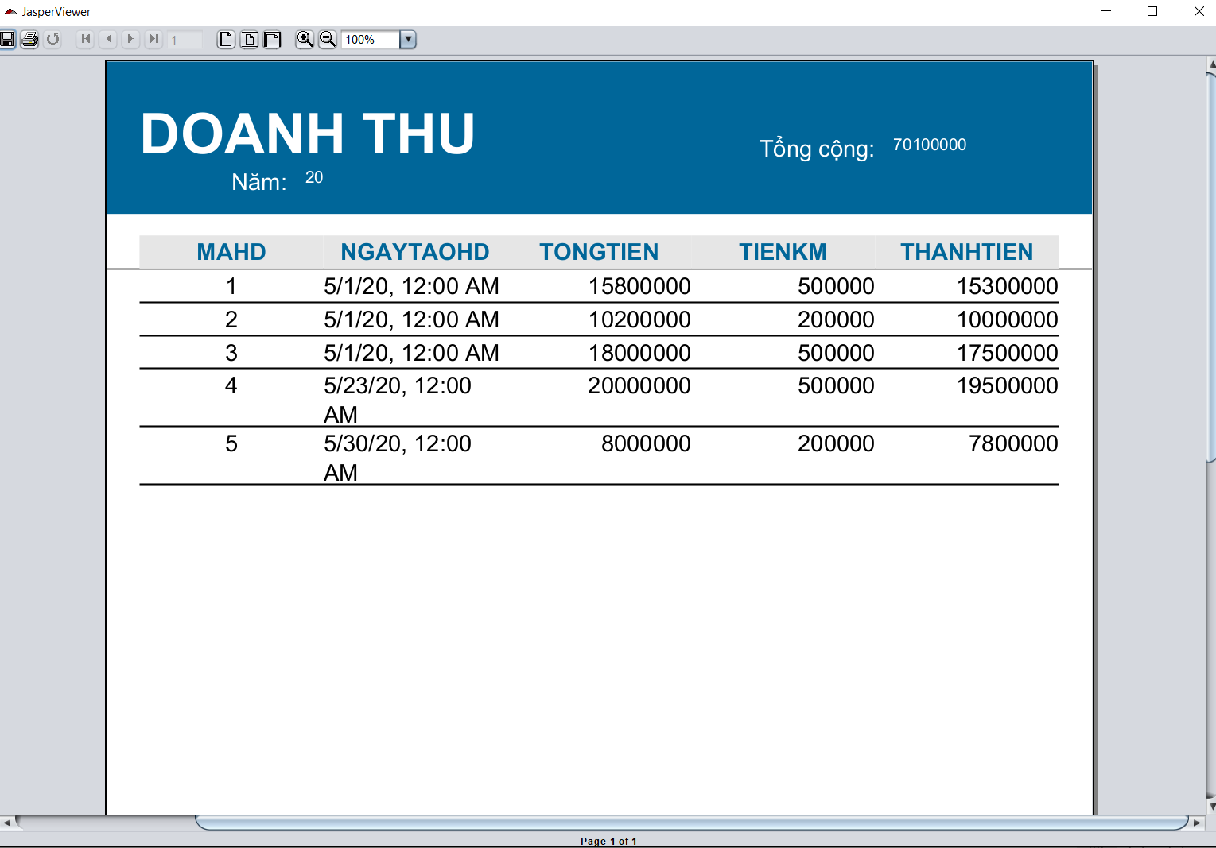

 | Tester nhập |  |  |  |  | Dev nhập
STT | Case Study | Status | Desciprtion | Bug Date | Tester | Fix Date | Dev
1 | Report Hóa đơn | Success | Xuất thông tin, chi tiết hóa đơn lên report |  | Tuấn
2 | Report Phiếu Nhập | Success | Xuất thông tin, chi tiết phiếu nhập lên report |  | Tuấn
3 | Report Phiếu Nhập | Success | Gom nhóm danh sách sản phẩm theo tên loại sản phẩm |  | Tuấn
4 | Report Phiếu Nhập | Warning | Dùng sum trên report để hiển thị thành tiền phiếu nhập | 20/06/2022 | Tuấn | 21/06/2022 | Tuấn
5 | Report Phiếu dịch vụ | Success | Xuất thông tin, chi tiết phiếu dịch vụ lên report |  | Tuấn
6 | Report Tồn kho | Success | Xuất thông tin sản phẩm tồn kho lên report |  | Tuấn
7 | Report Tồn kho | Success | Gom nhóm danh sách sản phẩm theo tên loại sản phẩm |  | Tuấn
8 | Report Doanh thu theo tháng | Success | Xuất thông tin hóa đơn theo tháng lên report |  | Tuấn
9 | Report Doanh thu theo tháng | Warning | Dùng sum trên report để hiển thị tổng doanh thu tháng | 20/06/2022 | Tuấn | 21/06/2022 | Tuấn
10 | Report Doanh thu theo năm | Success | Xuất thông tin hóa đơn theo năm lên report |  | Tuấn
11 | Report Doanh thu theo năm | Warning | Dùng sum trên report để hiển thị tổng doanh thu năm | 20/06/2022 | Tuấn | 21/06/2022 | Tuấn

